상품제안서
베르티노 3단 라바곡자 완전자동우산 | 상품코드: S07535

 |  |  |  |  |  |  | 02-713-8555 | www.synergygift.co.kr
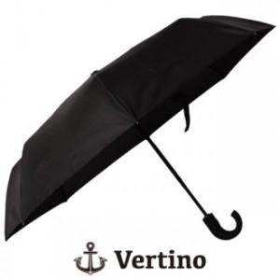

【상세/제작정보】

【인쇄/포장옵션】 | 실크 / 포장지포장

【공급단가】 | 수량 | 100~ | 300~ | 500~ | 1,000~ | 2,000~
*VAT별도 | 단가 | 7,840원 | 7,560원 | 7,280원 | 7,000원 | 6,720원

【상품 URL】 | https://www.synergygift.co.kr:443/src/goods_detail.php?gdno=15933

